作成例
■計算ロジック
■作成例に用いた一次エネ計算結果
BELSのZEH等の基準 および 品確法5-2の等級判定に関する計算書
㋑≦㋺であれば”適”、左記でなければ”-”
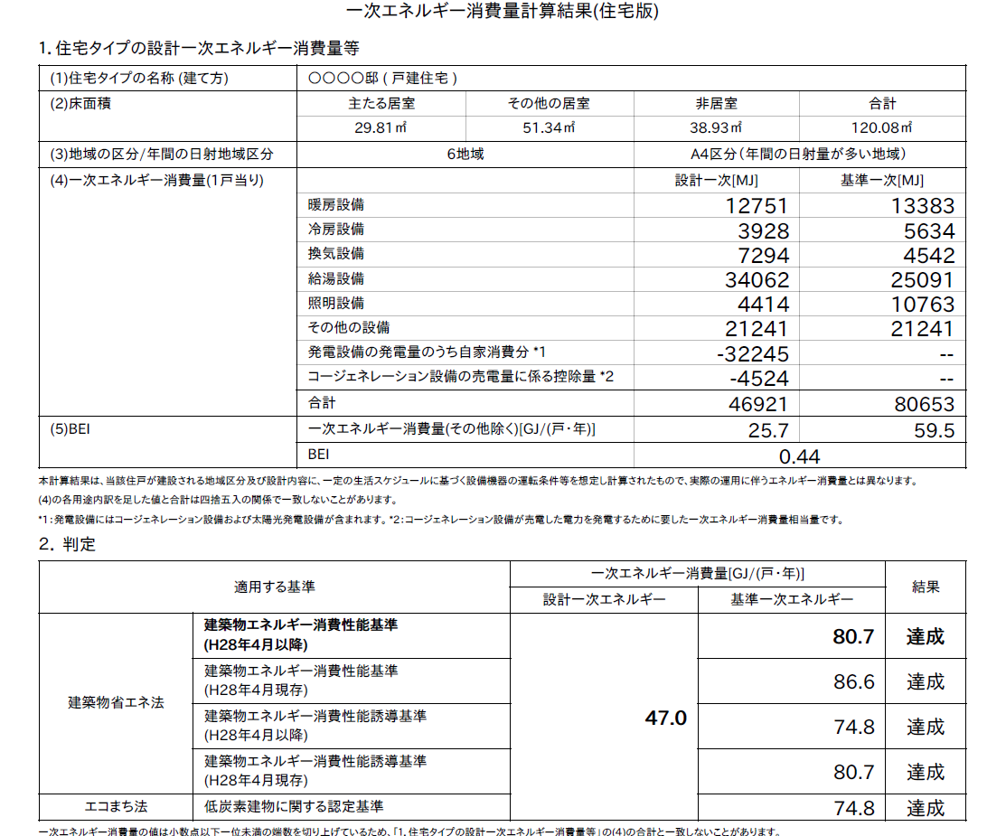
 | 建築物の名称 | 作成例

{①＋②＋③＋④＋⑤＋⑥＋⑦＋⑧＋（⑩－⑫）}／1000
 | 使用のルール | ・黄色セルに入力、水色セルを選択してください。
 |  | ・緑色部分は自動的に計算されます。
 |  | ・①～⑤は、設計内容説明書の記載欄に対応しています。
 |  | ・計算結果をもとに判定することで、申請書にチェックする表示事項が確認できます。

 | 地域区分 |  | 6地域 | 表示したい評価項目 |  | 『ZEH』
{⑬＋⑭＋⑮＋⑯＋⑰×0.8＋⑥}／1000
 | ▼ 外皮基準
 |  |  | 設計値 | 省エネ基準値 |  | ZEH外皮基準
 | 外皮平均熱貫流率 UA値 |  | 0.55 | 0.87 | 適 | 0.6 | 適
{設計一次エネルギー［GJ］×1000／当該住戸の床面積の合計
 | 冷房期の平均日射熱取得率 ηAC値 |  | 1.4 | 2.8 | 適 | （基準なし） | －

㋑
㋺
 | ▼ 品確法5-2等級判定
 |  | 判定 | 設計一次エネルギー [GJ] | 基準一次エネルギー [GJ]
 | 等級６ | 適 | 59.0 | 68.8
ⒷーⒶ
 | 計算対象面積（㎡） | 120.08 | 表示値［MJ/(㎡・年)］ | 492

①
⑬
②
⑭
{①＋②＋③＋④＋⑤ー（⑨ー⑪）＋⑧}／1000
※⑧は負の値として一次エネルギー計算結果に表示されるため、計算としては加算することとなる
 | ▼ 一次エネルギー消費量
 |  |  |  | 設計一次エネルギー [MJ] |  | 基準一次エネルギー [MJ]
 | 一次エネルギー消費量 （1戸当り） | 暖房設備 |  | 12751 |  | 13383
③
⑮
 |  | 冷房設備 |  | 3928 |  | 5634
④
⑯
 |  | 換気設備 |  | 7294 |  | 4542
⑤
⑰
 |  | 給湯設備 |  | 34062 |  | 25091
⑥
 |  | 照明設備 |  | 4414 |  | 10763
⑦
 |  | その他の設備 |  | 21241 |  | 21241
⑧
 |  | 発電設備の発電量のうち自家消費分 |  | -32245
⑨
ⒹーⒸ
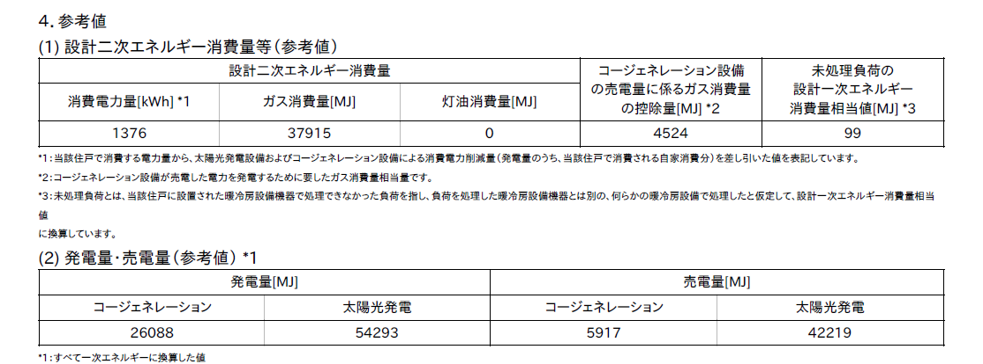
 |  | ｺｰｼﾞｪﾈﾚｰｼｮﾝ設備の売電量に係る控除量 |  | -4524
⑩
 | 参考値 | 発電量（コージェネレーション） |  | 26088
⑪
 |  | 発電量（太陽光発電） |  | 54293
⑫
 |  | 売電量（コージェネレーション） |  | 5917
（Ⓔ／Ⓓ）×100
 |  | 売電量（太陽光発電） |  | 42219

Ⓐ
Ⓑ
①＋②＋③＋④＋⑤ー⑨ー⑩
 | 結果① 省エネ基準（その他除く） |  |  | 設計一次エネルギー [GJ] |  | 基準一次エネルギー [GJ]
 |  |  |  | 25.7 |  | 59.5 | ①
 |  | エネルギー消費削減量 |  | 33.8

©
Ⓓ
Ⓔ
Ⓕ
 | 結果② 再生可能エネルギーを除く（その他除く） |  |  | 設計一次エネルギー [GJ] |  | 基準一次エネルギー [GJ]
 |  |  |  | 37.8 | ② | 59.5 | ①
 |  | エネルギー消費削減量 |  | 21.7 | ③
ⒽーⒼ
 |  | 削減率 （A） |  | 36 | ％ | ←③/①×100

Ⓖ
Ⓗ
Ⓘ
Ⓙ
（Ⓘ／Ⓗ）×100
 | 結果③ 再生可能エネルギーを加え（その他除く） |  |  | 設計一次エネルギー [GJ] |  | 基準一次エネルギー [GJ]
 |  |  |  | -17.9 | ④ | 59.5 | ①
 |  | エネルギー消費削減量 |  | 77.4 | ⑤
 |  | 削減率 （B） |  | 130 | ％ | ←⑤/①×100

 | ▼ 外皮基準ならびに一次エネルギー消費量における判定
 | 『ZEH』 | 外皮：省エネ基準 ・ ZEH外皮基準 一次エネ：A≧20 ＆ B≧100 |  |  |  | 〇

Yes
No
Yes
No
NG 表示なし
Nearly ZEH（※2）
ZEHマーク（※3）
20≦A
75≦B＜100
100≦B
NG 表示なし
『ZEH』 （※2）
ZEHマーク+ゼロエネ相当（※3）
No
Yes
外皮
省エネ基準適合
NG BELS評価不可
No
Yes
No
NG 表示なし
20≦A
100≦B
NG 表示なし
ゼロエネ相当（※2）（※3）
No
Yes
（※1）のUA値基準に適合しない
（※1）のUA値基準に適合する
■判定
（※1）ＵＡ値 １、２地域：０．４［Ｗ／㎡Ｋ］以下、３地域：０．５［Ｗ／㎡Ｋ］以下、４～７地域：０．６［Ｗ／㎡Ｋ］以下
（※2）評価書の表示項目 （申請書チェック項目） （※3）表示マークの表示項目

